Лист2
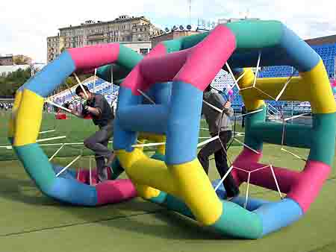 | Если на работе вы крутитесь, как белка в колесе образно, мы предлагаем вам испытать адреналин этого энергичного животного на деле и покрутиться в колесе в буквальном смысле, как белка. Используется для эстафетного "беличьего" забега. Задача - переместить колесо, вращая его, раньше соперника. Может использоваться в рамках большой эстафеты. В сочетании с другими эстафетными аттракционами. Так же может использоваться на воде.

 | 10 000 руб.

